ITEM 1
DESCRIPCION | CANTIDAD | COSTO UNITARIO | TOTAL
AIRES ACONDICIONADOS INVERTER | 3 | € 4,000.00 | € 12,000.00
DIVISIÓNES DE VIDRIO PARA STEAM LAB SANTA ANA | 6 | € 1,200.00 | € 7,200.00
PINTURA DE ESPACIOS STEAM | 3 | € 900.00 | € 2,700.00
ALARMAS PARA PROTECCION DE EQUIPO | 3 | € 1,300.00 | € 3,900.00
LAMPARAS LED | 30 | € 60.00 | € 1,800.00
CARRITO DE DISTRIBUCION DE ENERGIA DE 8 ENTRADAS PARA COMPUTADOR PARA STEAM LAB SAN MIGUEL | 20 | € 120.00 | € 2,400.00
TOTAL |  |  | € 30,000.00

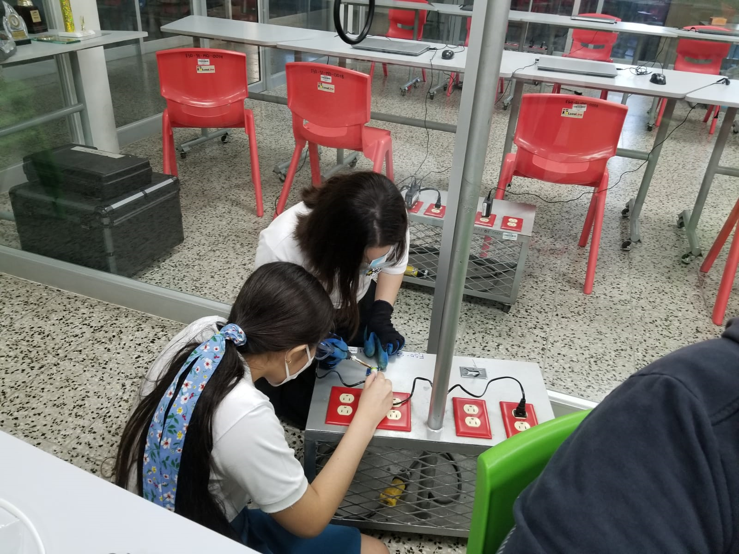 |  | CARRITO DE DISTRIBUCION DE ENERGIA DE 8 ENTRADAS PARA COMPUTADOR PARA STEAM LAB SAN MIGUEL

